地震木造第１次Ａ
■判定した住家の範囲が分かるように記載
住家被害認定 調査票 地震 木造・プレハブ第１次Ａ |  |  |  |  | 調査票 番 号 |  |  |  |  |  |  |  |  | 3 | 配置状況
 | 調査日 |  | 令和 |  |  |  | 年 |  |  | 月 |  |  | 日
1 | 調査時 |  |  |  |  | ： |  |  | ～ |  |  | ：
 | 調査員
 | 所在地
 | 世帯主
2 | 住 家 |  | □住家である（居住のために使用されている）
■応急危険度判定調査表等に記載されている傾斜、コメント等を転記
4 | 応急危険度判定 |  | 危険 | 要注意 | 調査済 | 不明

いずれかに
該当
5 | 外観 | □住家全部が倒壊 □住家の一部の階が全部倒壊 □一見して住家全部が流出又はずり落ち □基礎のいずれかの辺が全部破壊し、かつ 基礎直下の地盤が流出・陥没 □地盤面の亀裂が住家直下を縦断・横断 |  |  |  |  |  |  |  |  |  |  |  |  |  |  |  |  |  |  |  | □判定へ (全壊)

6cm以上
(下げ振り120cm の場合)
6 | 傾斜 | 測定箇所 |  | ① |  |  |  | ② |  |  | ③ |  |  | ④ |  | 平均値
 |  | 水平 距離 (cm) |  |  |  |  |  |  |  |  |  |  |  |  |  |  |  |  |  |  |  | □判定へ (全壊)
損傷率
75％以上
7 | 躯体 | □基礎の損傷率が75％以上である （損傷長／全長×100） |  |  |  |  |  |  |  |  |  |  |  |  |  |  |  |  |  |  |  | □判定へ (全壊)

 |  | 損傷率 |  | 0% |  |  |  | ～10％ |  |  | ～20％ |  |  | ～40％ |  | ～60％ |  |  |  | ～74％
8 | 基礎 | 損害 割合 |  | 0 |  |  |  | 1 |  |  | 2 |  |  | 4 |  | 6 |  |  |  | 7

 |  | 面積率 |  | ～10％ |  |  |  | ～20％ |  |  | ～40％ |  |  | ～60％ |  | ～80％ |  |  |  | ～100％
9 | 壁 | 無被害 |  | 0 |  |  |  | 0 |  |  | 0 |  |  | 0 |  | 0 |  |  |  | 0
 |  | 程度Ⅰ |  | 1 |  |  |  | 2 |  |  | 3 |  |  | 5 |  | 6 |  |  |  | 8
 |  | 程度Ⅱ |  | 2 |  |  |  | 4 |  |  | 8 |  |  | 11 |  | 15 |  |  |  | 19
 |  | 程度Ⅲ |  | 4 |  |  |  | 8 |  |  | 15 |  |  | 23 |  | 30 |  |  |  | 38
 |  | 程度Ⅳ |  | 6 |  |  |  | 11 |  |  | 23 |  |  | 34 |  | 45 |  |  |  | 56
 |  | 程度Ⅴ |  | 8 |  |  |  | 15 |  |  | 30 |  |  | 45 |  | 60 |  |  |  | 75

 |  | 面積率 |  | ～10％ |  |  |  | ～20％ |  |  | ～40％ |  |  | ～60％ |  | ～80％ |  |  |  | ～100％
10 | 屋根 | 無被害 |  | 0 |  |  |  | 0 |  |  | 0 |  |  | 0 |  | 0 |  |  |  | 0
 |  | 程度Ⅰ |  | 0 |  |  |  | 0 |  |  | 1 |  |  | 1 |  | 1 |  |  |  | 2
 |  | 程度Ⅱ |  | 0 |  |  |  | 1 |  |  | 2 |  |  | 2 |  | 3 |  |  |  | 4
 |  | 程度Ⅲ |  | 1 |  |  |  | 2 |  |  | 3 |  |  | 5 |  | 6 |  |  |  | 8
 |  | 程度Ⅳ |  | 1 |  |  |  | 2 |  |  | 5 |  |  | 7 |  | 9 |  |  |  | 11
 |  | 程度Ⅴ |  | 2 |  |  |  | 3 |  |  | 6 |  |  | 9 |  | 12 |  |  |  | 15

【損害割合算出表】 |  |  |  |  |  | （注）「6傾斜」の平均値が2cm未満の場合「計あ」の値を、2cm以上の場合「計あ」又は「計い」のうち大きい値を住家の損害割合とする。

 |  |  | 8基礎 |  |  |  | ＋9壁 |  |  | ＋ 10屋根 |  |  | ＝ 計あ |  |  |  | 6傾斜 |  |  |  | ＋ 10屋根 | ＝ 計い
 |  | 傾斜無 |  |  |  |  |  |  |  |  |  |  |  |  |  | 傾斜有 |  | 1 | 5

判定 |  |  | 損害割合 |  |  |  |  | 10%未満 |  |  |  | 10%以上 |  |  | 20%以上 |  | 30%以上 |  |  |  | 40%以上 | 50%以上
 |  |  |  |  |  |  |  | □ 準半壊に至らない （一部損壊） |  |  |  | □ 準半壊 |  |  | □ 半壊 |  | □ 中規模半壊 |  |  |  | □ 大規模半壊 | □ 全壊

地震木造第１次Ｂ
■判定した住家の範囲が分かるように記載
住家被害認定 調査票 地震 木造・プレハブ第１次B |  |  |  |  | 調査票 番 号 |  |  |  |  |  |  |  |  | 3 | 配置状況
 | 調査日 |  | 令和 |  |  |  | 年 |  |  | 月 |  |  | 日
1 | 調査時 |  |  |  |  | ： |  |  | ～ |  |  | ：
 | 調査員
 | 所在地
 | 世帯主
2 | 住 家 |  | □住家である（居住のために使用されている）

■応急危険度判定調査表等に記載されている傾斜、コメント等を転記
4 | 応急危険度判定 |  | 危険 | 要注意 | 調査済 | 不明

いずれかに
該当
5 | 外観 | □住家全部が倒壊 □住家の一部の階が全部倒壊 □一見して住家全部が流出又はずり落ち □基礎のいずれかの辺が全部破壊し、かつ 基礎直下の地盤が流出・陥没 □地盤面の亀裂が住家直下を縦断・横断 |  |  |  |  |  |  |  |  |  |  |  |  |  |  |  |  |  |  |  | □判定へ (全壊)

6cm以上
(下げ振り120cm の場合)
6 | 傾斜 | 測定箇所 |  | ① |  |  |  | ② |  |  | ③ |  |  | ④ |  | 平均値
 |  | 水平 距離 (cm) |  |  |  |  |  |  |  |  |  |  |  |  |  |  |  |  |  |  |  | □判定へ (全壊)
損傷率
75％以上
7 | 躯体 | □基礎の損傷率が75％以上である （損傷長／全長×100） |  |  |  |  |  |  |  |  |  |  |  |  |  |  |  |  |  |  |  | □判定へ (全壊)

8 | 基礎 | 損害 割合 |  | 無被害 |  |  |  | 1 |  |  | 2 |  |  | 4 |  | 6 |  |  |  | 7

9 | 壁 | 損害 割合 |  | 無被害 |  |  |  | 8 |  |  | 15 |  |  | 30 |  | 45 |  |  |  | 75

10 | 屋根 | 損害 割合 |  | 無被害 |  |  |  | 2 |  |  | 3 |  |  | 6 |  | 9 |  |  |  | 15

（備考）

Ａに該当かつＢに該当（傾斜有を計算）
【損害割合算出表】

上記以外
 | □Ａ 「6傾斜」の平均値が2cm以上（6cm未満）である
 | □Ｂ 「9壁」の損害割合が無被害又は8である
（傾斜無を計算）
 |  |  | 8基礎 |  |  |  | ＋ 9壁 |  |  | ＋ 10屋根 |  |  | ＝ 計 |  |  |  | 6傾斜 |  |  |  | ＋ 10屋根 | ＝ 計
 |  | 傾斜無 |  |  |  |  |  |  |  |  |  |  |  |  |  | 傾斜有 |  | 1 | 5

判定 |  |  | 損害割合 |  |  |  |  | 10%未満 |  |  |  | 10%以上 |  |  | 20%以上 |  | 30%以上 |  |  |  | 40%以上 | 50%以上
 |  |  |  |  |  |  |  | □ 準半壊に至らない （一部損壊） |  |  |  | □ 準半壊 |  |  | □ 半壊 |  | □ 中規模半壊 |  |  |  | □ 大規模半壊 | □ 全壊

地震木造第１次Bイメージ図
住家被害認定調査（地震：木造・プレハブ_第1次Ｂ） 損害割合イメージ図 |  |  |  | 本資料では、各イメージ図において、描かれていない他の２面が、概ね同等の損傷状況である前提で、損害割合を算定している。住家の各面において損傷状況が異なる住家について、イメージ図を参考に損害割合の判定を行う際には、各面の面積を考慮して判定する必要がある。

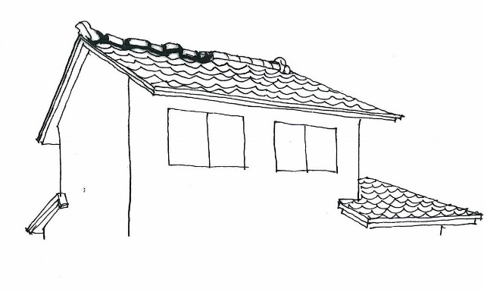
＜基礎＞ | 構成比10％ |  | ＜屋根＞ | 構成比15％
 |  | 損害割合 １％ |  |  | 損害割合 ２％
 |  | 損傷率＝ |  |  | 損傷率＝
 |  | 1.35m/13.5m＝10％ |  |  | 25%（程度Ⅱ）×4/10＝10%
 |  | ・ひび割れの集中（２つのひび割れの間隔は0.35ｍ） |  |  | ・棟瓦のずれ、破損、落下が著しいが、その他の瓦の損傷は少ない。
1.35m
 |  | 損害割合＝損傷率×構成比＝１％ |  |  | 損害割合＝損傷率×構成比＝１.5％
4.5m
9m

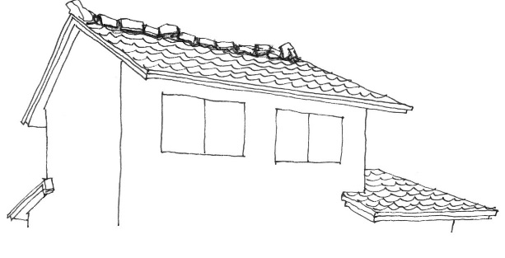
 |  | 損害割合 ２％ |  |  | 損害割合 ３％
 |  | 損傷率＝ |  |  | 損傷率＝
 |  | （1＋1.7）m/13.5m＝20％ |  |  | 25%（程度Ⅱ）×8/10＝20%
1m
 |  | ・ひび割れと、ひび割れの集中（２つのひび割れの間隔は0.7ｍ） |  |  | ・棟瓦のずれ、破損、落下が著しいが、その他の瓦の損傷は少ない。
4.5m
1.7m
 |  | 損害割合＝損傷率×構成比＝２％ |  |  | 損害割合＝損傷率×構成比＝３％
9m
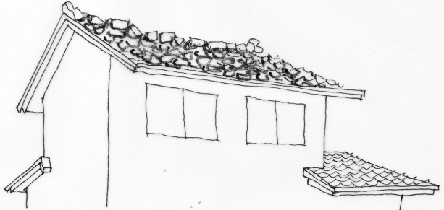

1m
１m
 |  | 損害割合 ４％ |  |  | 損害割合 ６％
 |  | 損傷率＝ |  |  | 損傷率＝
 |  | （1＋3.4＋1）m/13.5m＝40％ |  |  | 50%（程度Ⅲ）×8/10＝40%
3.4m
 |  | ・ひび割れの集中、剥落が生じている。 |  |  | ・棟瓦が全面的にずれ、破損あるいは落下している。 棟瓦以外の瓦のずれも著しい。
4.5m
9m
 |  | 損害割合＝損傷率×構成比＝４％
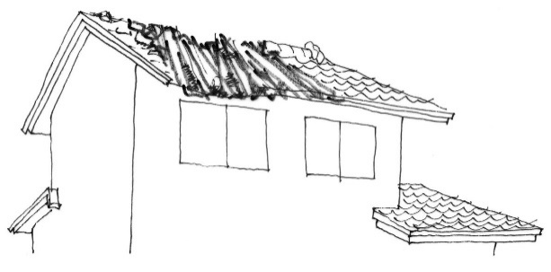
 |  |  |  |  | 損害割合＝損傷率×構成比＝６％

 |  | 損害割合 ６％ |  |  | 損害割合 ９％
 |  | 損傷率＝ |  |  | 損傷率＝
 |  | （3＋4.1＋1）ｍ/13.5m＝60％ |  |  | 100%（程度Ⅴ）×6/10＝60%
3m
4.1m
１m
 |  | ・ひび割れの集中、剥落が生じている。 |  |  | ・小屋組の損傷が著しく、葺材の大部分が損傷を受けている。 屋根仕上面全面にわたって不陸、亀裂、剥落が見られる。
 |  | 損害割合＝損傷率×構成比＝６％
4.5m
9m
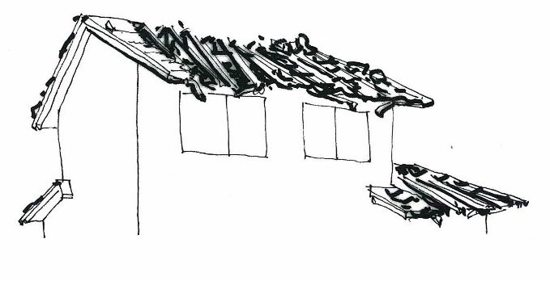
 |  |  |  |  | 損害割合＝損傷率×構成比＝９％

 |  | 損害割合 ７％ |  |  | 損害割合 １５％
 |  | 損傷率＝ |  |  | 損傷率＝
 |  | （3＋7）ｍ/13.5m＝74％ |  |  | 100%（程度Ⅴ）×10/10＝100%
3m
7m
 |  | ・ひび割れの集中、剥落が生じている。 |  |  | ・小屋組の損傷が著しく、葺材の大部分が損傷を受けている。 屋根仕上面全面にわたって不陸、亀裂、剥落が見られる。
4.5m
9m
 |  | 損害割合＝損傷率×構成比＝７％
 |  |  |  |  | 損害割合＝損傷率×構成比＝１５％

住家被害認定調査（地震：木造・プレハブ_第1次Ｂ） 損害割合イメージ図 |  |  |  | 本資料では、各イメージ図において、描かれていない他の２面が、概ね同等の損傷状況である前提で、損害割合を算定している。住家の各面において損傷状況が異なる住家について、イメージ図を参考に損害割合の判定を行う際には、各面の面積を考慮して判定する必要がある。

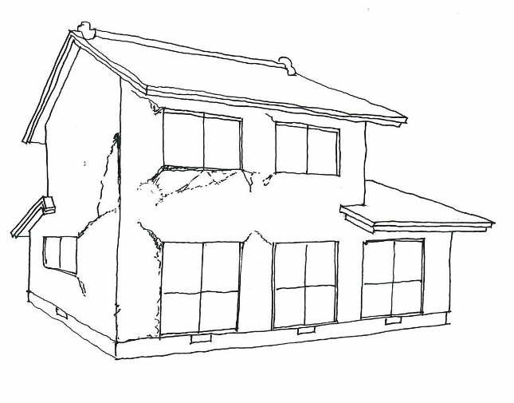
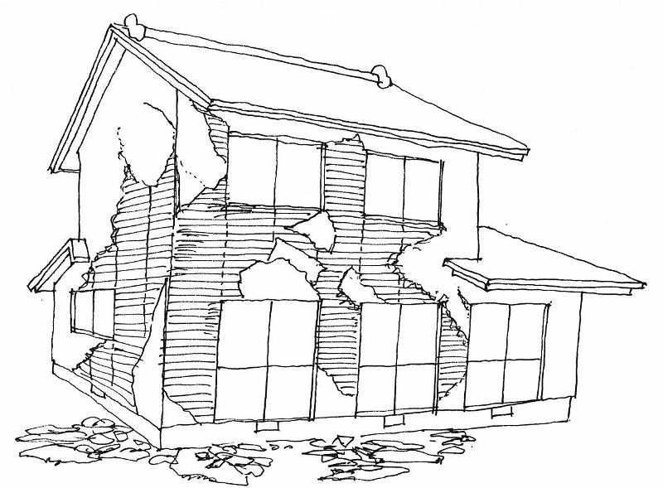
＜壁＞ | 構成比75％
 |  | 損害割合 ８％ |  |  | 損害割合 ４５％
 |  | 損傷率＝ |  |  | 損傷率＝
 |  | 25%（程度Ⅱ）×8/20＝10％ |  |  | 75%（程度Ⅳ）×16/20＝60％
 |  | ・仕上の剥離が生じている。 |  |  | ・仕上材が脱落しており、下地材にひび 割れが生じている。
 |  | 損害割合＝損傷率×構成比＝7.5％
 |  |  |  |  | 損害割合＝損傷率×構成比＝４５％

 |  |  |  |  | 下地材にひび割れが生じている。（程度Ⅳ）

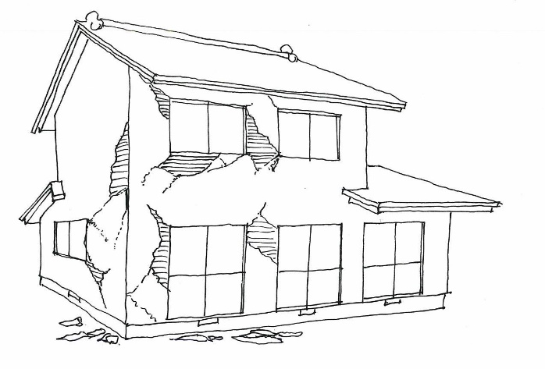
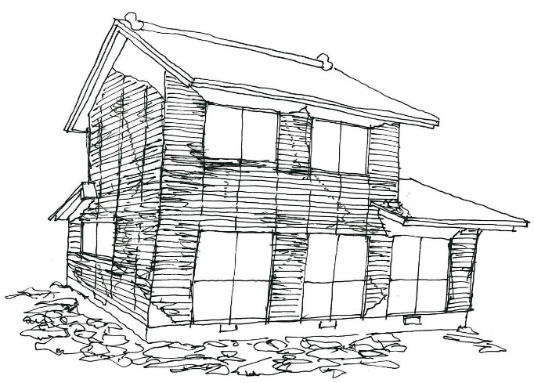
 |  | 損害割合 １５％ |  |  | 損害割合 ７５％
 |  | 損傷率＝ |  |  | 損傷率＝
 |  | 50%（程度Ⅲ）×8/20＝20％ |  |  | 100%（程度Ⅴ）×20/20＝100％
 |  | ・仕上材が脱落している。 |  |  | ・仕上材が脱落しており、下地材に破損 が生じている。
 |  | 損害割合＝損傷率×構成比＝15％
 |  |  |  |  | 損害割合＝損傷率×構成比＝７５％

 |  | 仕上材が脱落している。（程度Ⅲ）
 |  |  |  |  | 下地材に破損が生じている。（程度Ⅴ）

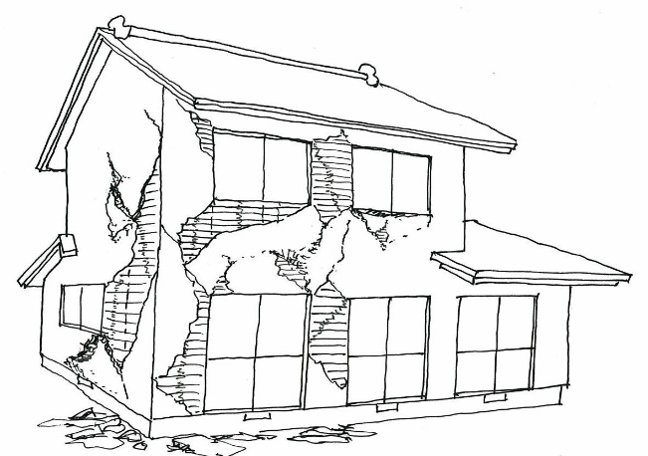
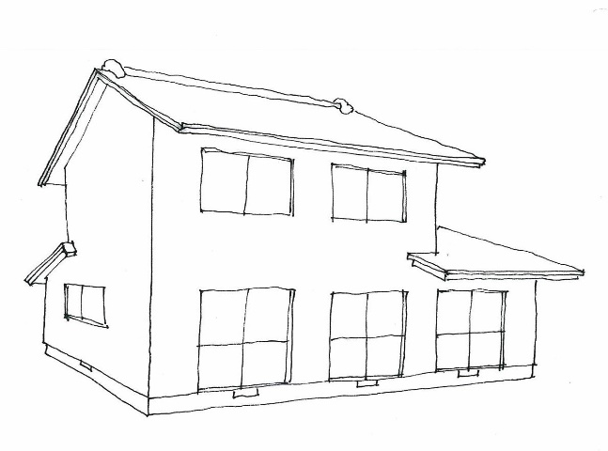
＊損傷面積の考え方
 |  | 損害割合 ３０％
 |  | 損傷率
 |  | 50%（程度Ⅲ）×4/20＝10％
40%
※仕上材が脱落している場合の取扱い
壁の仕上材が脱落している場合、下地材の損傷状況により、当該部分の損傷程度が以下のとおり異なることに留意して下さい。
損傷なし ⇒ 程度Ⅲ(50%)
ひび割れあり ⇒ 程度Ⅳ(75%)
破損あり ⇒ 程度Ⅴ(100%)
 |  | ・仕上材が脱落している。
②
③
④
⑩
⑫
⑭
 |  | 75%（程度Ⅳ）×8/20＝30％
①
⑪
⑬
 |  | ・仕上材が脱落しており、下地材 にひび割れが生じている。
⑥
⑯
⑱
⑤
⑧
⑨
⑰
⑲
⑳
 |  | 損害割合＝損傷率×構成比＝３０％
⑦
⑮
 |  | 仕上材が脱落している。（程度Ⅲ）
 |  | 下地材にひび割れが生じている。（程度Ⅳ）

地震木造第２次1
該当なし
いずれかに
該当
該当
あり
住家被害認定 調査票 地震 木造・プレハブ第２次-1 |  |  |  |  | 調査票 番 号 |  |  |  |  |  |  |  |  | 3 | 外観 | □住家全部が倒壊又は 住家の一部の階が全部倒壊 □住家全部が流出又はずり落ち □地盤被害により基礎に著しい損傷 □地盤面の亀裂が住家直下を 縦断・横断 |  |  |  |  | □判定へ (全壊)

 |  |  |  |  |  |  |  |  |  |  |  |  |  | 4 | 傾斜 | 水平距離(cm) | ① |  | 平均値

 | 調査日 |  | 令和 |  |  |  | 年 |  |  |  | 月 |  | 日 |  |  |  | ②
1 | 調査時 |  |  |  |  | ： |  |  | ～ |  |  | ： |  |  |  |  |  |  |  |  | □判定へ (全壊)
 | 調査員 |  |  |  |  |  |  |  |  |  |  |  |  |  |  |  | ③
6cm以上
(下げ振り120cmの場合)
 | 所在地
 | 世帯主 |  |  |  |  |  |  |  |  |  |  |  |  |  |  |  | ④
2 | 住 家 |  | □住家である（居住のために使用されている）

損傷率
75％以上
該当あり
5 | 基礎 | 損傷長 (m) |  |  |  |  |  |  |  | 全長 (m) |  |  |  |  |  | 損傷率＝ 損傷長／全長×100 |  |  |  | □判定へ (全壊)
損傷率
75％以上
6 | 柱(又は耐力壁) |  |  | □柱（又は耐力壁）の損傷率が75％以上 |  |  |  |  |  |  |  |  |  |  |  |  |  |  |  | □判定へ (全壊)
該当しない場合は２頁「7」以降へ

【損害割合算出表】 |  |  |  |  |  |  |  |  |  |  |  |  |  |  | （注）d・g列は、四捨五入した値を記入する。 ああ h列は、傾斜が2cm以上の場合のみ記入する。
 | 部位 |  | a |  | ｂ |  |  |  | ｃ |  |  | ｄ |  |  | ｅ |  |  | ｆ | ｇ | ｈ
 |  |  | 構成比 |  | 階別部位別損害割合 |  |  |  |  |  |  | 部位別 損害割合 |  |  | 階別重み付け |  |  |  | 重み付き 損害割合 | （□傾斜が2cm以上） 傾斜を考慮した損害割合
 |  |  |  |  | 主要階 |  |  |  | その他階 |  |  |  |  |  | 主要階 |  |  | その他階
※
※
 |  |  |  |  | B |  |  |  | C |  |  | ｂ＋ｃ |  |  | ｂ×1.25 |  |  | ｃ×0.5 | e+f (e+f>a→ a) | あ＞い→d あ≦い→g
9 | 外壁 |  | 10
10 | 内壁 |  | 10
11 | 床 (階段含) |  | 10
「5.基礎」の損傷率×0.1
5 | 基礎 |  | 10
11%以上で全壊
12 | 柱(又は耐力壁) |  | 15
13 | 屋根 |  | 15
14 | 天井 |  | 5
15 | 建具 |  | 15
16 | 設備 |  | 10
※ B及びCは、調査票３頁のB及びCの値とする。
「あ」又は「い」（傾斜が2cm以上の場合は、「あ」、「い」又は「う」）の中で最大の値を住家の損害割合とする。
 |  |  |  |  |  |  |  |  |  |  |  |  |  |  |  |  |  |  |  | 15%
あ
い
う
 |  |  |  |  |  |  |  |  | 計

判定 |  |  | 損害割合 |  |  |  |  | 10%未満 |  |  |  | 10%以上 |  |  | 20%以上 |  |  | 30%以上 | 40%以上 | 50%以上
 |  |  |  |  |  |  |  | □ 準半壊に至らない （一部損壊） |  |  |  | □ 準半壊 |  |  | □ 半壊 |  |  | □ 中規模半壊 | □ 大規模半壊 | □ 全壊

地震木造第２次3
(1)
(2)
(4)
住家被害認定 調査票 地震 木造・プレハブ第２次-３ |  |  | 調査票 番 号
 |  |  |  |  |  |  |  |  |  |  |  |  |  | 主要階 |  |  | その他階 |  | 計
 |  |  |  |  |  |  |  |  |  |  | 8 | 面積率 | 床 |  |  |  |  |  | 1.0
(3)
 |  |  |  |  |  |  |  |  |  |  |  |  | 屋根 |  |  |  |  |  | 1.0

 |  | 主要階 |  |  |  |  |  |  |  |  | その他階

9 | 外壁 10％ | 面積率 | ～10％ | ～20％ | ～40％ | ～60％ | ～80％ | ～100％ | 計 |  | 面積率 |  | ～10％ | ～20％ | ～40％ | ～60％ | ～80％ | ～100％ | 計
 |  | 無被害 | 0 | 0 | 0 | 0 | 0 | 0 |  |  | 無被害 |  | 0 | 0 | 0 | 0 | 0 | 0
 |  | 程度Ⅰ | 0 | 0 | 0 | 1 | 1 | 1 |  |  | 程度Ⅰ |  | 0 | 0 | 0 | 1 | 1 | 1
B
C
 |  | 程度Ⅱ | 0 | 1 | 1 | 2 | 2 | 3 | 計×(1) |  | 程度Ⅱ |  | 0 | 1 | 1 | 2 | 2 | 3 | 計×(2)
 |  | 程度Ⅲ | 1 | 1 | 2 | 3 | 4 | 5 |  |  | 程度Ⅲ |  | 1 | 1 | 2 | 3 | 4 | 5
 |  | 程度Ⅳ | 1 | 2 | 3 | 5 | 6 | 8 |  |  | 程度Ⅳ |  | 1 | 2 | 3 | 5 | 6 | 8
 |  | 程度Ⅴ | 1 | 2 | 4 | 6 | 8 | 10 |  |  | 程度Ⅴ |  | 1 | 2 | 4 | 6 | 8 | 10

10 | 内壁 10％ | 面積率 | ～10％ | ～20％ | ～40％ | ～60％ | ～80％ | ～100％ | 計 |  | 面積率 |  | ～10％ | ～20％ | ～40％ | ～60％ | ～80％ | ～100％ | 計
 |  | 無被害 | 0 | 0 | 0 | 0 | 0 | 0 |  |  | 無被害 |  | 0 | 0 | 0 | 0 | 0 | 0
 |  | 程度Ⅰ | 0 | 0 | 0 | 1 | 1 | 1 |  |  | 程度Ⅰ |  | 0 | 0 | 0 | 1 | 1 | 1
B
C
 |  | 程度Ⅱ | 0 | 1 | 1 | 2 | 2 | 3 | 計×(1) |  | 程度Ⅱ |  | 0 | 1 | 1 | 2 | 2 | 3 | 計×(2)
 |  | 程度Ⅲ | 1 | 1 | 2 | 3 | 4 | 5 |  |  | 程度Ⅲ |  | 1 | 1 | 2 | 3 | 4 | 5
 |  | 程度Ⅳ | 1 | 2 | 3 | 5 | 6 | 8 |  |  | 程度Ⅳ |  | 1 | 2 | 3 | 5 | 6 | 8
 |  | 程度Ⅴ | 1 | 2 | 4 | 6 | 8 | 10 |  |  | 程度Ⅴ |  | 1 | 2 | 4 | 6 | 8 | 10

11 | 床（階段含） | 面積率 | ～10％ | ～20％ | ～40％ | ～60％ | ～80％ | ～100％ | 計 |  | 面積率 |  | ～10％ | ～20％ | ～40％ | ～60％ | ～80％ | ～100％ | 計
 |  | 無被害 | 0 | 0 | 0 | 0 | 0 | 0 |  |  | 無被害 |  | 0 | 0 | 0 | 0 | 0 | 0
 |  | 程度Ⅰ | 0 | 0 | 0 | 1 | 1 | 1 |  |  | 程度Ⅰ |  | 0 | 0 | 0 | 1 | 1 | 1
B
C
 |  | 程度Ⅱ | 0 | 1 | 1 | 2 | 2 | 3 | 計×(1) |  | 程度Ⅱ |  | 0 | 1 | 1 | 2 | 2 | 3 | 計×(2)
10
％
 |  | 程度Ⅲ | 1 | 1 | 2 | 3 | 4 | 5 |  |  | 程度Ⅲ |  | 1 | 1 | 2 | 3 | 4 | 5
 |  | 程度Ⅳ | 1 | 2 | 3 | 5 | 6 | 8 |  |  | 程度Ⅳ |  | 1 | 2 | 3 | 5 | 6 | 8
 |  | 程度Ⅴ | 1 | 2 | 4 | 6 | 8 | 10 |  |  | 程度Ⅴ |  | 1 | 2 | 4 | 6 | 8 | 10

12 | 柱(又は耐力壁) | 本数(面積)率 | ～10％ | ～20％ | ～40％ | ～60％ | ～80％ | ～100％ | 計 |  | 本数(面積)率 |  | ～10％ | ～20％ | ～40％ | ～60％ | ～80％ | ～100％ | 計
 |  | 無被害 | 0 | 0 | 0 | 0 | 0 | 0 |  |  | 無被害 |  | 0 | 0 | 0 | 0 | 0 | 0
 |  | 程度Ⅰ | 0 | 0 | 1 | 1 | 1 | 2 |  |  | 程度Ⅰ |  | 0 | 0 | 1 | 1 | 1 | 2
B
C
 |  | 程度Ⅱ | 0 | 1 | 2 | 2 | 3 | 4 | 計×(1) |  | 程度Ⅱ |  | 0 | 1 | 2 | 2 | 3 | 4 | 計×(2)
 |  | 程度Ⅲ | 1 | 2 | 3 | 5 | 6 | 8 |  |  | 程度Ⅲ |  | 1 | 2 | 3 | 5 | 6 | 8
15
％
 |  | 程度Ⅳ | 1 | 2 | 5 | 7 | 9 | 11 |  |  | 程度Ⅳ |  | 1 | 2 | 5 | 7 | 9 | 11
 |  | 程度Ⅴ | 2 | 3 | 6 | 9 | 12 | 15 |  |  | 程度Ⅴ |  | 2 | 3 | 6 | 9 | 12 | 15

13 | 屋根 15％ | 面積率 | ～10％ | ～20％ | ～40％ | ～60％ | ～80％ | ～100％ | 計 |  | 面積率 |  | ～10％ | ～20％ | ～40％ | ～60％ | ～80％ | ～100％ | 計
 |  | 無被害 | 0 | 0 | 0 | 0 | 0 | 0 |  |  | 無被害 |  | 0 | 0 | 0 | 0 | 0 | 0
 |  | 程度Ⅰ | 0 | 0 | 1 | 1 | 1 | 2 |  |  | 程度Ⅰ |  | 0 | 0 | 1 | 1 | 1 | 2
B
C
 |  | 程度Ⅱ | 0 | 1 | 2 | 2 | 3 | 4 | 計×(3) |  | 程度Ⅱ |  | 0 | 1 | 2 | 2 | 3 | 4 | 計×(4)
 |  | 程度Ⅲ | 1 | 2 | 3 | 5 | 6 | 8 |  |  | 程度Ⅲ |  | 1 | 2 | 3 | 5 | 6 | 8
 |  | 程度Ⅳ | 1 | 2 | 5 | 7 | 9 | 11 |  |  | 程度Ⅳ |  | 1 | 2 | 5 | 7 | 9 | 11
 |  | 程度Ⅴ | 2 | 3 | 6 | 9 | 12 | 15 |  |  | 程度Ⅴ |  | 2 | 3 | 6 | 9 | 12 | 15

14 | 天井 ５％ | 面積率 | ～10％ | ～20％ | ～40％ | ～60％ | ～80％ | ～100％ | 計 |  | 面積率 |  | ～10％ | ～20％ | ～40％ | ～60％ | ～80％ | ～100％ | 計
 |  | 無被害 | 0 | 0 | 0 | 0 | 0 | 0 |  |  | 無被害 |  | 0 | 0 | 0 | 0 | 0 | 0
 |  | 程度Ⅰ | 0 | 0 | 0 | 0 | 0 | 1 |  |  | 程度Ⅰ |  | 0 | 0 | 0 | 0 | 0 | 1
B
C
 |  | 程度Ⅱ | 0 | 0 | 1 | 1 | 1 | 1 | 計×(1) |  | 程度Ⅱ |  | 0 | 0 | 1 | 1 | 1 | 1 | 計×(2)
 |  | 程度Ⅲ | 0 | 1 | 1 | 2 | 2 | 3 |  |  | 程度Ⅲ |  | 0 | 1 | 1 | 2 | 2 | 3
 |  | 程度Ⅳ | 0 | 1 | 2 | 2 | 3 | 4 |  |  | 程度Ⅳ |  | 0 | 1 | 2 | 2 | 3 | 4
 |  | 程度Ⅴ | 1 | 1 | 2 | 3 | 4 | 5 |  |  | 程度Ⅴ |  | 1 | 1 | 2 | 3 | 4 | 5

15 | 建具 15％ | 枚数率 | ～10％ | ～20％ | ～40％ | ～60％ | ～80％ | ～100％ | 計 |  | 枚数率 |  | ～10％ | ～20％ | ～40％ | ～60％ | ～80％ | ～100％ | 計
 |  | 無被害 | 0 | 0 | 0 | 0 | 0 | 0 |  |  | 無被害 |  | 0 | 0 | 0 | 0 | 0 | 0
 |  | 程度Ⅰ | 0 | 0 | 1 | 1 | 1 | 2 |  |  | 程度Ⅰ |  | 0 | 0 | 1 | 1 | 1 | 2
B
C
 |  | 程度Ⅱ | 0 | 1 | 2 | 2 | 3 | 4 | 計×(1) |  | 程度Ⅱ |  | 0 | 1 | 2 | 2 | 3 | 4 | 計×(2)
 |  | 程度Ⅲ | 1 | 2 | 3 | 5 | 6 | 8 |  |  | 程度Ⅲ |  | 1 | 2 | 3 | 5 | 6 | 8
 |  | 程度Ⅳ | 1 | 2 | 5 | 7 | 9 | 11 |  |  | 程度Ⅳ |  | 1 | 2 | 5 | 7 | 9 | 11
 |  | 程度Ⅴ | 2 | 3 | 6 | 9 | 12 | 15 |  |  | 程度Ⅴ |  | 2 | 3 | 6 | 9 | 12 | 15

B
主要階
・
その他階
C
主要階
・
その他階
 |  |  | 階 | 損傷の状況 |  |  |  |  |  | 主要階/その他階 |  |  | 損傷の状況 |  |  | ％ |  | 計
16 | 設備 10％ | 浴室 (3％以内) |  | 1％．配管のズレ等 2％．バスタブの割れ等 3％．再使用が不可能 |  |  |  |  | その他 (左記以外の水回り、 ﾍﾞﾗﾝﾀﾞ等 4％以内) |  |  |  |  |  |  |  |  | 主要階
 |  | 台所 (3％以内) |  | 1％．配管のズレ等 2％．再使用は可能だが大きく破損 3％．再使用が不可能 |  |  |  |  |  |  |  |  |  |  |  |  |  | その他階

